Накладная-№3
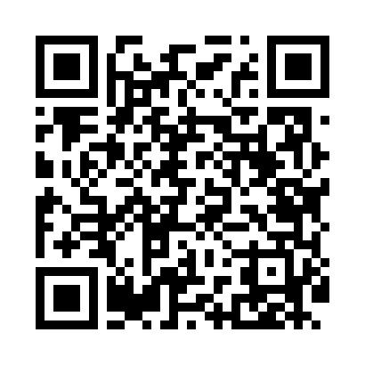
Номер товарно-транспортной накладной: |  |  | Торговый представитель: Kamol aka
Поставщик: Toshkent falcon fly 2 |  |  | Телефон торгового представителя: +998979626299
Дата отгрузки: 28.10.2025 |  |  | Контрагент: Dona zakass
Дата консигнации: |  |  | Адрес:
Доставщик: |  |  | Телефон:
Телефон доставщика:
Время заказа: 28.10.2025 09:42:00
№ | Штрих-код | Название товаров (работ,услуг) | Количество | Количество в кейсе | Цена | Сумма
 |  |  | 1,032 |  |  | 2042
1 | 6920250671116 | Пластмас пиёла 76004 10x10x5.5 см DB-67-111 | 256 | 1 коробка | 0.90 | 230.40
2 | 6920250671123 | Пластмас коса 76006 15x15x7 cм DB-67-112 | 150 | 1 коробка, 54 шт. | 1.80 | 270
3 | 6920250671161 | Пластмас ликоб 31175 19.5x15x2 см DB-67-116 | 68 | 1 коробка | 2 | 136
4 | 6920250671062 | Пластиковый салатница 74007 DB-67-106 | 120 | 1 коробка | 2.20 | 264
5 | 6920250567976 | Пластиковый салатница 30609 DB-67-97 | 144 | 2 коробка | 2.60 | 374.40
6 | 6920250671192 | Пластмас салатница 033-12 30.5x30.5x8 см DB-6 7-119 | 10 | 10 шт. | 6.80 | 68
7 | 6920250671185 | Пластмас салатница 71105 26x26x8.5 см DB-67-1 18 | 10 | 10 шт. | 4.90 | 49
8 | 6920250671048 | Пластмас салатница 31106 15x13x4 см DB-67-104 | 30 | 30 шт. | 1.30 | 39
9 | 6920250671055 | Пластмас салатница 31165 16.5x12.5x4 см DB-67 -105 | 128 | 1 коробка | 1.40 | 179.20
10 | 6905385390323 | Пластиковая салатница YST027, 30×30 см, XP-39 -32 | 96 | 2 коробка | 4 | 384
11 | 6920250671093 | Пластмас соусница 3303 7x7x3 см DB-67-109 | 10 | 10 шт. | 0.50 | 5
12 | 6901234190243 | Ёгоч Доска 2.5 DB-19-24 | 10 | 10 шт. | 4.30 | 43
Итого: 2042$|->UZS: 25,525,000.00

